NSE
NSE 2011
NSE 2011
NSE 2011
AB | 194 | 15.8%
C+ | 357 | 29.2%
C | 275 | 22.5%
C- | 219 | 17.9%
D+ | 133 | 10.9%
D | 42 | 3.4%
E | 4 | 0.3%

NSE 2011
Alto (AB) | 194 | 15.8%
Medio (C,C+) | 638 | 52.1%
Bajo (C-,D+,D,E) | 398 | 32.5%

NSE 2018
NSE 2018
NSE 2018
AB | 160 | 13.1%
C+ | 311 | 25.4%
C | 342 | 27.9%
C- | 283 | 20.4%
D+ | 72 | 5.9%
D | 48 | 3.9%
E | 8 | 0.7%

NSE 2018
Alto (AB) | 160 | 13.1%
Medio (C,C+) | 653 | 53.3%
Bajo (C-,D+,D,E) | 411 | 33.6%

IES_NSE_Contexto de residencia
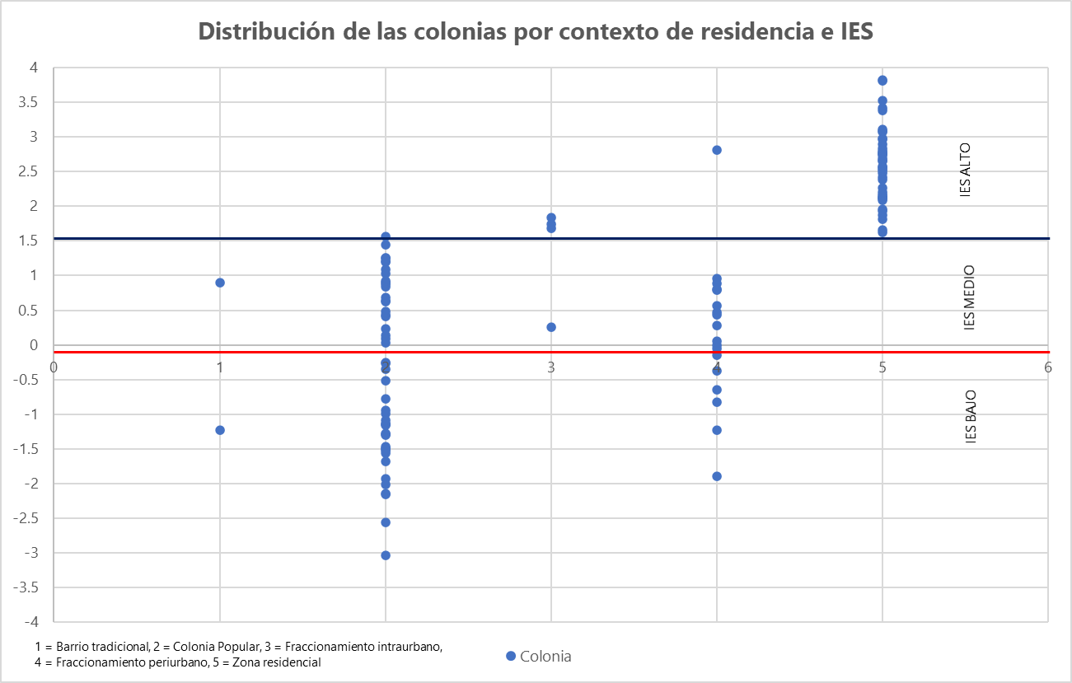
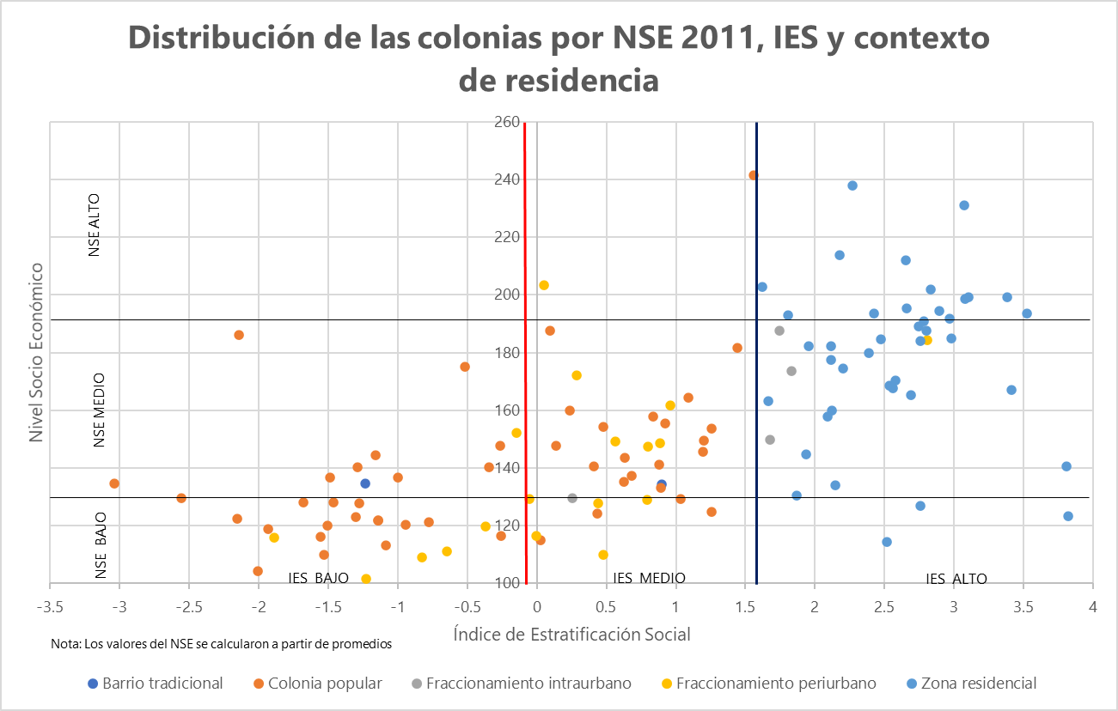
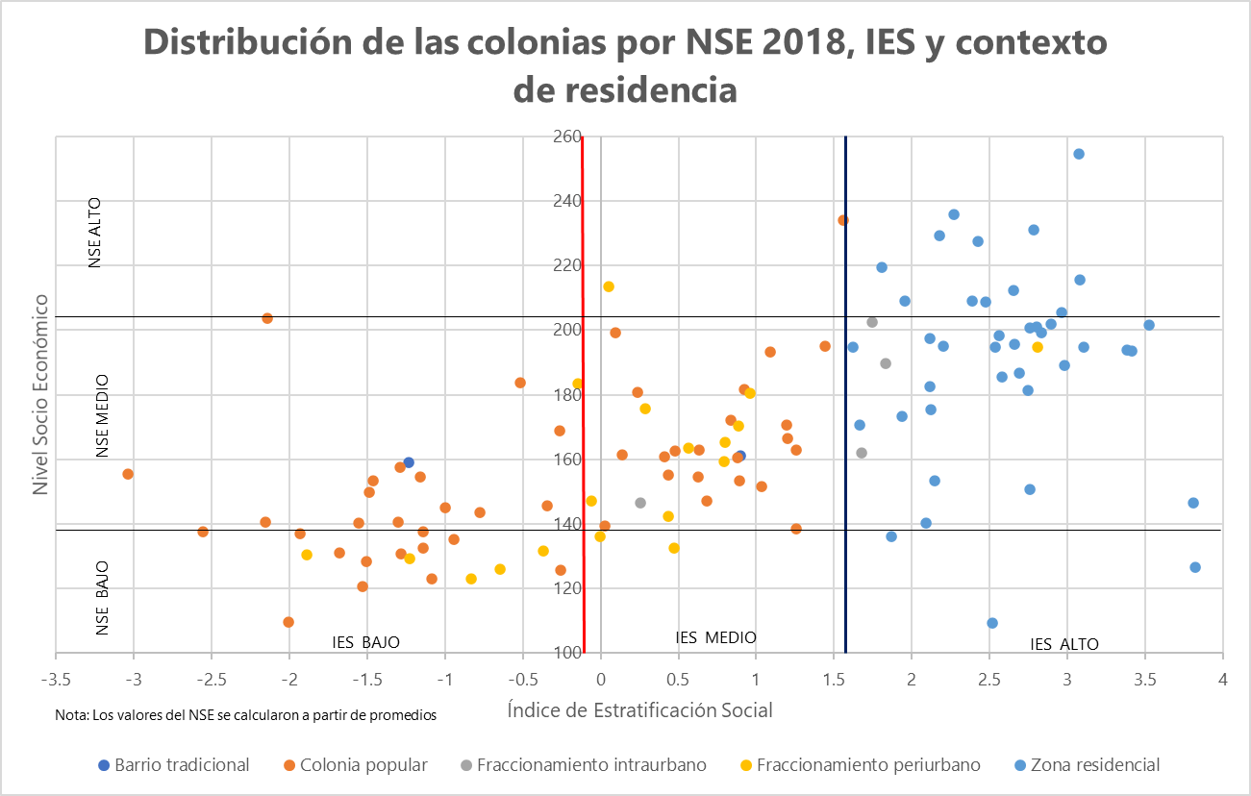
COLONIA | MUNICIPIO | ESTRATO SOCIAL | IES | CONTEXTO DE RESIDENCIA |  | NIVEL SOCIOECONÓMICO 2011 |  |  |  | NIVEL SOCIOECONÓMICO 2018 |  |  |  | TASA DE JÓVENES ENTRE 15 Y 24 AÑOS POR CADA 100 HABITANTES DE 25 AÑOS O MÁS | VARIABLES IES |  |  |  |  |  |  |  | QUINTILES IES |  |  |  |  |  | COMPONENTES IES
 |  |  |  |  |  | ALTO | MEDIO | BAJO | NSE 2011 PROMEDIO | ALTO | MEDIO | BAJO | NSE 2018 PROMEDIO |  | GRADO PROMEDIO DE ESCOLARIDAD | POBLACIÓN SIN AFILIACIÓN AL SERVICIO DE SALUD | POBLACIÓN AFILIADA A ALGUNA INSTITUCIÓN DE SALUD DEL SECTOR PRIVADO | TOTAL DE HOGARES CENSALES | HOGARES CON JEFATURA FEMENINA | TOTAL DE VIVIENDAS PARTICULARES HABITADAS | PROMEDIO DE OCUPANTES POR CUARTO | VIVIENDAS PARTICULARES HABITADAS CON ACCESO A INTERNET | GRAPROES_q | PSINDER_po | PAFIL_IP_1 | HOGJEF_F_p | PRO_OCUP_1 | VPH_INTER_ | PC1 | PC2 | PC3 | PC4 | PC5 | PC6
LOMAS DE LA PRIMAVERA | ZAPOPAN | BAJO | -3.034 | COLONIA POPULAR | 2 | 8% | 50% | 42% | 135 | 0% | 67% | 33% | 156 | 43 | 8 | 7522 | 43 | 3670 | 1046 | 3670 | 1.3 | 1520 | 5 – 8.9 | 37.7 – 83.3 | 14 – 43 | 0 – 7.1 | 1.2 – 2.1 | 0 – 53.7 | -3.033542227 | -0.438901236 | -0.577682926 | -0.401588965 | 0.039759931 | 0.158333291
SAN JOSE DEL QUINCE | EL SALTO | BAJO | -2.557 | COLONIA POPULAR | 2 | 8% | 33% | 58% | 130 | 0% | 33% | 67% | 138 | 38 | 8.3 | 6017 | 65 | 3652 | 1248 | 3652 | 1.2 | 1224 | 5 – 8.9 | 37.7 – 83.3 | 43 – 130 | 7.1 – 8.5 | 1 – 1.2 | 0 – 53.7 | -2.55702694 | -0.007203017 | -0.605414091 | 0.300277579 | -0.405661958 | 0.174054781
REVOLUCION_ZAP | ZAPOPAN | BAJO | -2.153 | COLONIA POPULAR | 2 | 0% | 50% | 50% | 122 | 0% | 30% | 70% | 141 | 44 | 8.7 | 1277 | 7 | 627 | 176 | 627 | 1.3 | 450 | 5 – 8.9 | 37.7 – 83.3 | 4 – 14 | 0 – 7.1 | 1.2 – 2.1 | 66.8 – 78.8 | -2.153208851 | -0.63557543 | 0.101357689 | -0.917372049 | 0.863250242 | -0.179684421
LA MESA COLORADA PONIENTE | ZAPOPAN | BAJO | -2.143 | COLONIA POPULAR | 2 | 0% | 33% | 67% | 186 | 0% | 42% | 58% | 204 | 40 | 8.2 | 4716 | 54 | 3021 | 1013 | 3021 | 1.2 | 1303 | 5 – 8.9 | 29.7 – 37.7 | 43 – 130 | 0 – 7.1 | 1 – 1.2 | 0 – 53.7 | -2.142733809 | -0.555070517 | 0.082548588 | 0.695662396 | -0.279656817 | -0.168014482
LOS PUESTOS_TLAQ | SAN PEDRO TLAQUEPAQUE | BAJO | -2.007 | COLONIA POPULAR | 2 | 0% | 17% | 83% | 104 | 0% | 17% | 83% | 110 | 37 | 8.8 | 2863 | 25 | 1647 | 619 | 1647 | 1.1 | 778 | 5 – 8.9 | 37.7 – 83.3 | 14 – 43 | 8.5 – 9.9 | 1 – 1.2 | 0 – 53.7 | -2.007314511 | 0.280285896 | -0.574267281 | -0.293109861 | -0.241640663 | 0.019872473
SAN JUAN DE OCOTAN | ZAPOPAN | BAJO | -1.932 | COLONIA POPULAR | 2 | 0% | 38% | 63% | 119 | 6% | 38% | 56% | 137 | 38 | 9 | 8118 | 598 | 5081 | 1862 | 5081 | 1.2 | 2424 | 8.9 – 10 | 37.7 – 83.3 | 130 – 4449 | 8.5 – 9.9 | 1 – 1.2 | 0 – 53.7 | -1.93210612 | -0.053597504 | -0.408542569 | 0.174068067 | 0.036869618 | 0.117383191
CHULAVISTA E1 | TLAJOMULCO DE ZÚÑIGA | BAJO | -1.888 | FRACCIONAMIENTO PERIURBANO | 4 | 0% | 27% | 73% | 116 | 0% | 36% | 64% | 130 | 42 | 8.7 | 11825 | 59 | 10566 | 3218 | 10566 | 1.3 | 5753 | 5 – 8.9 | 29.7 – 37.7 | 43 – 130 | 8.5 – 9.9 | 1.2 – 2.1 | 53.7 – 66.8 | -1.888346002 | -0.030104883 | 0.039717622 | 0.543604536 | 0.474934707 | -0.047498734
LAZARO CARDENAS_GDL (2) | GUADALAJARA | BAJO | -1.679 | COLONIA POPULAR | 2 | 0% | 53% | 47% | 128 | 0% | 13% | 87% | 131 | 32 | 8.7 | 3761 | 32 | 2264 | 782 | 2264 | 1.1 | 1346 | 5 – 8.9 | 37.7 – 83.3 | 14 – 43 | 7.1 – 8.5 | 1 – 1.2 | 53.7 – 66.8 | -1.679461462 | -0.129887163 | -0.06154327 | -0.276000084 | 0.003046998 | -0.303443473
ARENALES TAPATIOS | ZAPOPAN | BAJO | -1.555 | COLONIA POPULAR | 2 | 0% | 33% | 67% | 116 | 0% | 50% | 50% | 140 | 35 | 8.7 | 8205 | 91 | 5085 | 1837 | 5085 | 1.1 | 3233 | 5 – 8.9 | 37.7 – 83.3 | 43 – 130 | 8.5 – 9.9 | 1 – 1.2 | 53.7 – 66.8 | -1.554963012 | 0.05650035 | -0.093550636 | -0.36064618 | 0.169497955 | -0.371853563
LAS JUNTAS_TLAQ (1) | SAN PEDRO TLAQUEPAQUE | BAJO | -1.528 | COLONIA POPULAR | 2 | 0% | 42% | 58% | 110 | 0% | 33% | 67% | 121 | 36 | 8.2 | 1720 | 9 | 1536 | 564 | 1536 | 1.2 | 891 | 5 – 8.9 | 24.1 – 29.7 | 4 – 14 | 7.1 – 8.5 | 1 – 1.2 | 53.7 – 66.8 | -1.527542108 | -0.092359198 | 0.300366197 | 0.804089415 | 0.244863555 | -0.498208971
JALISCO IV SECC | TONALÁ | BAJO | -1.504 | COLONIA POPULAR | 2 | 0% | 31% | 69% | 120 | 0% | 13% | 88% | 128 | 33 | 8.8 | 5270 | 40 | 3051 | 1111 | 3051 | 1.1 | 2103 | 5 – 8.9 | 37.7 – 83.3 | 14 – 43 | 8.5 – 9.9 | 1 – 1.2 | 66.8 – 78.8 | -1.504385647 | 0.062410107 | -0.077032188 | -0.650481619 | 0.327928035 | -0.400254117
BALCONES DEL CUATRO | GUADALAJARA | BAJO | -1.485 | COLONIA POPULAR | 2 | 25% | 25% | 50% | 137 | 0% | 50% | 50% | 150 | 33 | 8.6 | 1209 | 25 | 848 | 272 | 848 | 1.1 | 518 | 5 – 8.9 | 29.7 – 37.7 | 14 – 43 | 7.1 – 8.5 | 1 – 1.2 | 53.7 – 66.8 | -1.484941429 | -0.377255455 | 0.238049931 | 0.099360982 | -0.014221459 | -0.455348021
JARDINES DE NUEVO MEXICO | ZAPOPAN | BAJO | -1.46 | COLONIA POPULAR | 2 | 8% | 25% | 67% | 128 | 0% | 33% | 67% | 153 | 31 | 9.2 | 5872 | 97 | 3652 | 1305 | 3652 | 1.1 | 2305 | 8.9 – 10 | 37.7 – 83.3 | 43 – 130 | 8.5 – 9.9 | 1 – 1.2 | 53.7 – 66.8 | -1.460459884 | 0.018218318 | -0.076007587 | -0.377282475 | 0.151055579 | -0.187154225
BALCONES DE LA CANTERA | ZAPOPAN | BAJO | -1.301 | COLONIA POPULAR | 2 | 0% | 58% | 42% | 123 | 0% | 50% | 50% | 141 | 32 | 8.7 | 2625 | 18 | 1960 | 649 | 1960 | 1.1 | 1293 | 5 – 8.9 | 29.7 – 37.7 | 14 – 43 | 7.1 – 8.5 | 1 – 1.2 | 53.7 – 66.8 | -1.300766715 | -0.256918166 | 0.335902293 | 0.081723512 | 0.143523028 | -0.518957624
BALCONES DE OBLATOS | GUADALAJARA | BAJO | -1.287 | COLONIA POPULAR | 2 | 0% | 75% | 25% | 140 | 6% | 38% | 56% | 158 | 32 | 9.2 | 4724 | 41 | 2992 | 985 | 2992 | 1 | 1961 | 8.9 – 10 | 37.7 – 83.3 | 14 – 43 | 7.1 – 8.5 | 0.9 – 1 | 53.7 – 66.8 | -1.286940543 | -0.021965082 | -0.034794302 | -0.632419185 | -0.09741985 | -0.340747264
LAS HUERTAS_TLAQ | SAN PEDRO TLAQUEPAQUE | BAJO | -1.279 | COLONIA POPULAR | 2 | 0% | 58% | 42% | 128 | 0% | 50% | 50% | 131 | 31 | 9.4 | 6174 | 51 | 4556 | 1566 | 4556 | 1.1 | 2818 | 8.9 – 10 | 29.7 – 37.7 | 43 – 130 | 8.5 – 9.9 | 1 – 1.2 | 53.7 – 66.8 | -1.278660546 | -0.034342179 | 0.12869666 | -0.001727754 | 0.083279646 | -0.161029881
TONALA CENTRO | TONALÁ | BAJO | -1.23 | BARRIO TRADICIONAL | 1 | 0% | 55% | 45% | 135 | 0% | 82% | 18% | 159 | 30 | 9.7 | 6815 | 124 | 4398 | 1422 | 4398 | 1 | 2700 | 8.9 – 10 | 37.7 – 83.3 | 43 – 130 | 7.1 – 8.5 | 0.9 – 1 | 53.7 – 66.8 | -1.230127757 | -0.141650576 | 0.001426667 | -0.466644195 | -0.242190027 | -0.112475284
LOMAS DEL SUR | TLAJOMULCO DE ZÚÑIGA | BAJO | -1.229 | FRACCIONAMIENTO PERIURBANO | 4 | 0% | 8% | 92% | 102 | 0% | 33% | 67% | 129 | 41 | 9.3 | 4350 | 66 | 4835 | 1940 | 4835 | 1.3 | 2930 | 8.9 – 10 | 24.1 – 29.7 | 43 – 130 | 9.9 – 12.1 | 1.2 – 2.1 | 53.7 – 66.8 | -1.228955455 | 0.695471837 | 0.040402689 | 0.925172381 | 0.816721544 | -0.019404825
LOMAS DEL CAMICHIN | TONALÁ | BAJO | -1.158 | COLONIA POPULAR | 2 | 25% | 25% | 50% | 144 | 0% | 63% | 38% | 155 | 29 | 9.6 | 4556 | 37 | 3038 | 926 | 3038 | 1 | 2042 | 8.9 – 10 | 37.7 – 83.3 | 14 – 43 | 7.1 – 8.5 | 0.9 – 1 | 66.8 – 78.8 | -1.157954255 | -0.157302767 | 0.102041493 | -0.633687301 | -0.084349081 | -0.243738815
TETLAN | GUADALAJARA | BAJO | -1.139 | COLONIA POPULAR | 2 | 0% | 36% | 64% | 122 | 0% | 36% | 64% | 133 | 31 | 9.7 | 2231 | 8 | 1521 | 457 | 1521 | 1 | 1007 | 8.9 – 10 | 37.7 – 83.3 | 4 – 14 | 7.1 – 8.5 | 0.9 – 1 | 53.7 – 66.8 | -1.139021935 | -0.194475362 | 0.148799497 | -0.558394397 | -0.128133246 | -0.201685951
EL VERGEL | SAN PEDRO TLAQUEPAQUE | BAJO | -1.137 | COLONIA POPULAR | 2 | 0% | 54% | 46% | 122 | 0% | 31% | 69% | 138 | 33 | 8.5 | 4723 | 54 | 4676 | 1684 | 4676 | 1 | 2531 | 5 – 8.9 | 24.1 – 29.7 | 43 – 130 | 8.5 – 9.9 | 0.9 – 1 | 53.7 – 66.8 | -1.137139575 | 0.206466093 | 0.106575496 | 0.655771158 | -0.402334078 | -0.564325107
INSURGENTES_GDL | GUADALAJARA | BAJO | -1.084 | COLONIA POPULAR | 2 | 0% | 29% | 71% | 113 | 0% | 36% | 64% | 123 | 29 | 9.4 | 6681 | 148 | 4211 | 1348 | 4211 | 1 | 3029 | 8.9 – 10 | 37.7 – 83.3 | 130 – 4449 | 7.1 – 8.5 | 0.9 – 1 | 66.8 – 78.8 | -1.083772097 | -0.197396508 | 0.149568335 | -0.716032021 | 0.053723489 | -0.405274707
ECHEVERRIA | GUADALAJARA | BAJO | -0.995 | COLONIA POPULAR | 2 | 0% | 67% | 33% | 137 | 0% | 42% | 58% | 145 | 28 | 9.1 | 5197 | 76 | 4223 | 1440 | 4223 | 1 | 2706 | 8.9 – 10 | 29.7 – 37.7 | 43 – 130 | 7.1 – 8.5 | 0.9 – 1 | 53.7 – 66.8 | -0.995402593 | -0.055442883 | 0.254214138 | 0.080510437 | -0.165684323 | -0.478482075
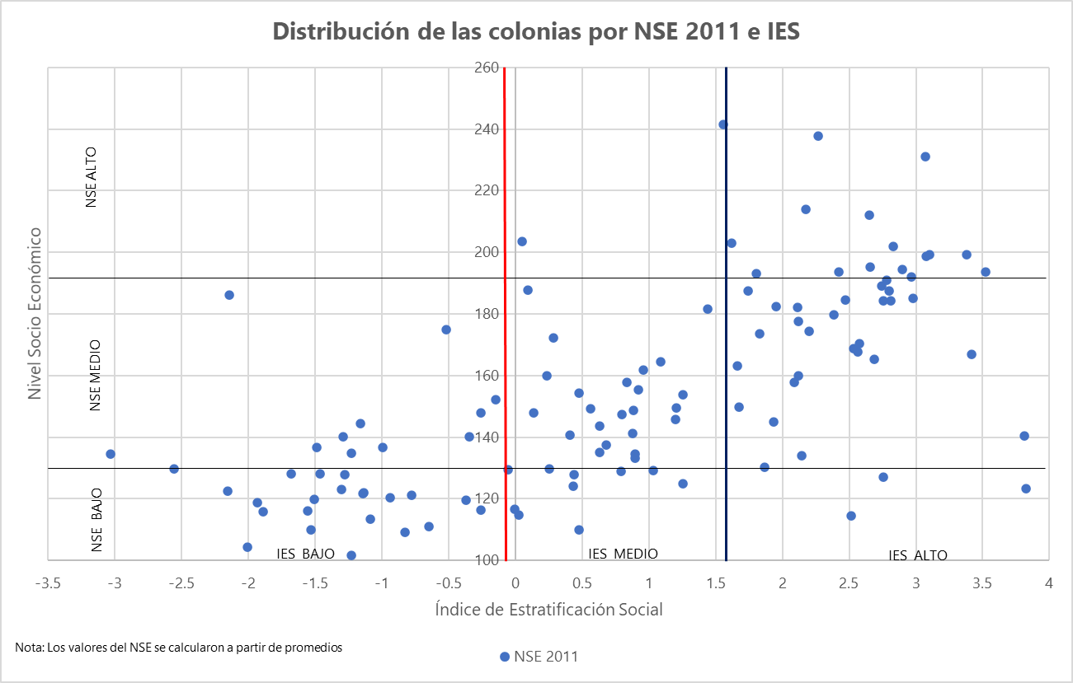
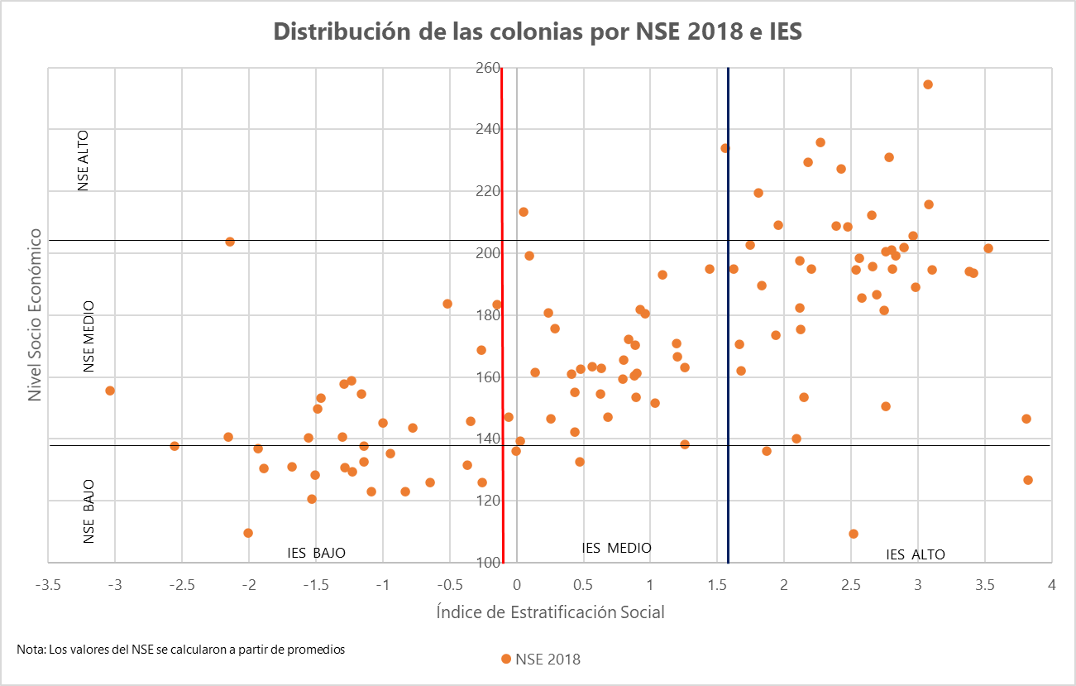
SANTA CECILIA | GUADALAJARA | BAJO | -0.94 | COLONIA POPULAR | 2 | 0% | 38% | 63% | 120 | 0% | 56% | 44% | 135 | 28 | 9.1 | 8800 | 94 | 5991 | 2334 | 5991 | 0.9 | 3967 | 8.9 – 10 | 37.7 – 83.3 | 43 – 130 | 9.9 – 12.1 | 0.7 – 0.9 | 53.7 – 66.8 | -0.939504314 | 0.536075461 | -0.223452598 | -0.583520098 | -0.251700259 | -0.525564647
PASEO DE LOS AGAVES | TLAJOMULCO DE ZÚÑIGA | BAJO | -0.828 | FRACCIONAMIENTO PERIURBANO | 4 | 0% | 20% | 80% | 109 | 0% | 33% | 67% | 123 | 30 | 9.8 | 3083 | 54 | 3668 | 1038 | 3668 | 1 | 2112 | 8.9 – 10 | 24.1 – 29.7 | 43 – 130 | 8.5 – 9.9 | 0.9 – 1 | 53.7 – 66.8 | -0.827989363 | 0.051959439 | 0.260386905 | 0.469560408 | -0.33601336 | -0.160881317
EL CAMPANARIO | ZAPOPAN | BAJO | -0.776 | COLONIA POPULAR | 2 | 0% | 25% | 75% | 121 | 0% | 58% | 42% | 144 | 32 | 10.2 | 1598 | 44 | 1181 | 349 | 1181 | 1 | 864 | 10 – 11.7 | 29.7 – 37.7 | 43 – 130 | 7.1 – 8.5 | 0.9 – 1 | 66.8 – 78.8 | -0.77571068 | -0.269867404 | 0.336754805 | -0.550850673 | 0.066650835 | -0.188849617
HACIENDA SANTA FE | TLAJOMULCO DE ZÚÑIGA | BAJO | -0.645 | FRACCIONAMIENTO PERIURBANO | 4 | 0% | 25% | 75% | 111 | 0% | 56% | 44% | 126 | 42 | 9.7 | 12738 | 142 | 13476 | 4400 | 13476 | 1 | 9011 | 8.9 – 10 | 24.1 – 29.7 | 130 – 4449 | 8.5 – 9.9 | 0.9 – 1 | 66.8 – 78.8 | -0.64475174 | 0.199191678 | 0.322907432 | 0.235794739 | -0.034117163 | -0.350606038
LA ESPERANZA (LA FEDERACHA) | GUADALAJARA | BAJO | -0.518 | COLONIA POPULAR | 2 | 10% | 30% | 60% | 175 | 0% | 50% | 50% | 184 | 28 | 9.9 | 4943 | 96 | 3892 | 1463 | 3892 | 0.9 | 2735 | 8.9 – 10 | 29.7 – 37.7 | 43 – 130 | 8.5 – 9.9 | 0.7 – 0.9 | 66.8 – 78.8 | -0.517761791 | 0.360410642 | 0.104955964 | -0.355588229 | -0.183070337 | -0.387772568
LOMAS DE SAN AGUSTIN | TLAJOMULCO DE ZÚÑIGA | BAJO | -0.369 | FRACCIONAMIENTO PERIURBANO | 4 | 0% | 33% | 67% | 120 | 0% | 33% | 67% | 132 | 41 | 10.5 | 2794 | 178 | 3441 | 963 | 3441 | 1 | 2370 | 10 – 11.7 | 18.8 – 24.1 | 130 – 4449 | 7.1 – 8.5 | 0.9 – 1 | 66.8 – 78.8 | -0.36913937 | -0.163885858 | 0.549973006 | 0.318982125 | -0.042933831 | -0.151166933
BEATRIZ HERNANDEZ | GUADALAJARA | BAJO | -0.344 | COLONIA POPULAR | 2 | 6% | 63% | 31% | 140 | 0% | 56% | 44% | 146 | 28 | 10.7 | 2946 | 46 | 2432 | 997 | 2432 | 1 | 1837 | 10 – 11.7 | 29.7 – 37.7 | 43 – 130 | 9.9 – 12.1 | 0.9 – 1 | 66.8 – 78.8 | -0.344454724 | 0.76028272 | 0.042070305 | -0.379659304 | 0.367383131 | -0.058536071
CONSTITUCION | ZAPOPAN | BAJO | -0.26 | COLONIA POPULAR | 2 | 8% | 50% | 42% | 148 | 0% | 83% | 17% | 169 | 27 | 10.3 | 7503 | 262 | 6608 | 2745 | 6608 | 0.9 | 4609 | 10 – 11.7 | 29.7 – 37.7 | 130 – 4449 | 9.9 – 12.1 | 0.7 – 0.9 | 66.8 – 78.8 | -0.260223439 | 0.710407551 | 0.020193117 | -0.129713787 | -0.111663004 | -0.267680084
INFONAVIT LA SOLEDAD | TONALÁ | BAJO | -0.257 | COLONIA POPULAR | 2 | 0% | 50% | 50% | 116 | 0% | 10% | 90% | 126 | 26 | 10.3 | 2362 | 59 | 2664 | 1050 | 2664 | 1 | 1866 | 10 – 11.7 | 24.1 – 29.7 | 43 – 130 | 9.9 – 12.1 | 0.9 – 1 | 66.8 – 78.8 | -0.256594829 | 0.602031721 | 0.287989485 | 0.373472925 | 0.154492939 | -0.223855787
LOS MOLINOS | ZAPOPAN | BAJO | -0.148 | FRACCIONAMIENTO PERIURBANO | 4 | 0% | 75% | 25% | 152 | 13% | 50% | 38% | 183 | 25 | 11.7 | 2141 | 162 | 2682 | 776 | 2682 | 1.1 | 1992 | 10 – 11.7 | 18.8 – 24.1 | 130 – 4449 | 8.5 – 9.9 | 1 – 1.2 | 66.8 – 78.8 | -0.147859803 | -0.187203755 | 0.699169276 | 0.301639683 | 0.4155885 | 0.295075557
GEOVILLAS LA ARBOLADA | TLAJOMULCO DE ZÚÑIGA | MEDIO | -0.056 | FRACCIONAMIENTO PERIURBANO | 4 | 0% | 54% | 46% | 129 | 0% | 54% | 46% | 147 | 39 | 11.1 | 648 | 19 | 869 | 258 | 869 | 1 | 638 | 10 – 11.7 | 18.8 – 24.1 | 14 – 43 | 7.1 – 8.5 | 0.9 – 1 | 66.8 – 78.8 | -0.056084429 | -0.179909144 | 0.821616996 | 0.405467518 | 0.057854069 | -0.05681285
URBIVILLA DEL RIO | TONALÁ | MEDIO | -0.004 | FRACCIONAMIENTO PERIURBANO | 4 | 0% | 33% | 67% | 117 | 0% | 50% | 50% | 136 | 28 | 12.1 | 2502 | 117 | 2264 | 759 | 2264 | 1 | 1814 | 11.7 – 14 | 29.7 – 37.7 | 43 – 130 | 9.9 – 12.1 | 0.9 – 1 | 78.8 – 91.3 | -0.004156835 | 0.347111058 | 0.279651294 | -0.591408285 | 0.422724039 | 0.346235599
LA PROVIDENCIA_TON | TONALÁ | MEDIO | 0.029 | COLONIA POPULAR | 2 | 25% | 75% | 0% | 115 | 33% | 67% | 0% | 139 | 30 | 11.8 | 1224 | 73 | 1381 | 317 | 1381 | 0.9 | 1021 | 11.7 – 14 | 24.1 – 29.7 | 43 – 130 | 0 – 7.1 | 0.7 – 0.9 | 66.8 – 78.8 | 0.029169288 | -0.605132877 | 0.813739408 | -0.167014138 | -0.303793789 | 0.115193751
LA AZUCENA | EL SALTO | MEDIO | 0.051 | FRACCIONAMIENTO PERIURBANO | 4 | 0% | 25% | 75% | 204 | 0% | 50% | 50% | 214 | 40 | 10.7 | 535 | 12 | 652 | 313 | 652 | 1.1 | 514 | 10 – 11.7 | 18.8 – 24.1 | 4 – 14 | 12.1 – 33.3 | 1 – 1.2 | 66.8 – 78.8 | 0.051189675 | 1.222457335 | 0.248809196 | 0.502349723 | 0.854637171 | -0.131568611
LOS ARRAYANES | GUADALAJARA | MEDIO | 0.095 | COLONIA POPULAR | 2 | 42% | 58% | 0% | 188 | 17% | 58% | 25% | 199 | 30 | 11.4 | 1992 | 71 | 1753 | 589 | 1753 | 0.9 | 1433 | 10 – 11.7 | 29.7 – 37.7 | 43 – 130 | 8.5 – 9.9 | 0.7 – 0.9 | 78.8 – 91.3 | 0.095225822 | 0.060501818 | 0.529392671 | -0.532807128 | 0.08003594 | -0.100296267
PASEOS DEL VALLE_TON | TONALÁ | MEDIO | 0.136 | COLONIA POPULAR | 2 | 8% | 58% | 33% | 148 | 8% | 92% | 0% | 162 | 34 | 11.5 | 2139 | 43 | 2591 | 898 | 2591 | 1 | 2038 | 10 – 11.7 | 24.1 – 29.7 | 14 – 43 | 9.9 – 12.1 | 0.9 – 1 | 66.8 – 78.8 | 0.136349376 | 0.39352722 | 0.569842427 | 0.092382739 | 0.35054879 | 0.0476256
ESPAÑA | SAN PEDRO TLAQUEPAQUE | MEDIO | 0.237 | COLONIA POPULAR | 2 | 17% | 67% | 17% | 160 | 17% | 67% | 17% | 181 | 31 | 12.2 | 412 | 22 | 358 | 123 | 358 | 0.9 | 294 | 11.7 – 14 | 29.7 – 37.7 | 14 – 43 | 9.9 – 12.1 | 0.7 – 0.9 | 78.8 – 91.3 | 0.23671174 | 0.340573019 | 0.296384867 | -0.769570549 | 0.179122721 | 0.221798986
PARQUES DE STA CRUZ DEL VALLE | SAN PEDRO TLAQUEPAQUE | MEDIO | 0.255 | FRACCIONAMIENTO INTRAURBANO | 3 | 0% | 57% | 43% | 130 | 7% | 64% | 29% | 147 | 36 | 11.8 | 2014 | 110 | 2672 | 802 | 2672 | 1 | 2159 | 11.7 – 14 | 18.8 – 24.1 | 43 – 130 | 8.5 – 9.9 | 0.9 – 1 | 78.8 – 91.3 | 0.255495183 | -0.119689992 | 0.874662466 | 0.164471935 | 0.299003679 | 0.068677978
HACIENDA REAL | TONALÁ | MEDIO | 0.286 | FRACCIONAMIENTO PERIURBANO | 4 | 22% | 67% | 11% | 172 | 11% | 78% | 11% | 176 | 29 | 12.1 | 3754 | 261 | 3754 | 1123 | 3754 | 0.9 | 3064 | 11.7 – 14 | 24.1 – 29.7 | 130 – 4449 | 8.5 – 9.9 | 0.7 – 0.9 | 78.8 – 91.3 | 0.285697293 | -0.065676374 | 0.586122846 | -0.48639152 | 0.063162188 | 0.128634126
JARDINES DE LA PAZ_TLAQ (2) | SAN PEDRO TLAQUEPAQUE | MEDIO | 0.408 | COLONIA POPULAR | 2 | 8% | 42% | 50% | 141 | 25% | 50% | 25% | 161 | 22 | 11.8 | 207 | 1 | 213 | 106 | 213 | 0.9 | 158 | 11.7 – 14 | 29.7 – 37.7 | 0 – 4 | 12.1 – 33.3 | 0.7 – 0.9 | 66.8 – 78.8 | 0.408058339 | 1.831858822 | -0.225905819 | -0.097021794 | 0.260744831 | 0.195601863
HACIENDAS LA CANDELARIA | SAN PEDRO TLAQUEPAQUE | MEDIO | 0.436 | COLONIA POPULAR | 2 | 0% | 33% | 67% | 124 | 25% | 58% | 17% | 155 | 37 | 11.5 | 428 | 3 | 608 | 257 | 608 | 1 | 488 | 10 – 11.7 | 18.8 – 24.1 | 0 – 4 | 12.1 – 33.3 | 0.9 – 1 | 78.8 – 91.3 | 0.436053569 | 1.060501767 | 0.448784364 | 0.391428827 | 0.541023061 | -0.016963705
PARQUE REAL (2) | ZAPOPAN | MEDIO | 0.438 | FRACCIONAMIENTO PERIURBANO | 4 | 0% | 42% | 58% | 128 | 8% | 58% | 33% | 142 | 41 | 12.1 | 1018 | 95 | 1349 | 435 | 1349 | 1 | 1129 | 11.7 – 14 | 18.8 – 24.1 | 43 – 130 | 8.5 – 9.9 | 0.9 – 1 | 78.8 – 91.3 | 0.437566484 | 0.118019852 | 0.745628534 | 0.078489297 | 0.459773785 | 0.13110385
PARQUES DEL PALMAR | SAN PEDRO TLAQUEPAQUE | MEDIO | 0.475 | FRACCIONAMIENTO PERIURBANO | 4 | 0% | 36% | 64% | 110 | 0% | 64% | 36% | 133 | 21 | 12.3 | 963 | 110 | 2035 | 546 | 2035 | 1 | 1531 | 11.7 – 14 | 0 – 18.8 | 43 – 130 | 8.5 – 9.9 | 0.9 – 1 | 66.8 – 78.8 | 0.474671502 | -0.128658458 | 0.968785812 | 0.693584952 | 0.135265175 | 0.263561424
JARDINES DE SANTA ISABEL | GUADALAJARA | MEDIO | 0.477 | COLONIA POPULAR | 2 | 0% | 100% | 0% | 154 | 9% | 82% | 9% | 163 | 25 | 11 | 1681 | 138 | 2154 | 662 | 2154 | 0.8 | 1752 | 10 – 11.7 | 18.8 – 24.1 | 130 – 4449 | 8.5 – 9.9 | 0.7 – 0.9 | 78.8 – 91.3 | 0.476764273 | -0.039592998 | 0.761603817 | -0.046589979 | -0.262211073 | -0.475070966
VILLAS FONTANA | SAN PEDRO TLAQUEPAQUE | MEDIO | 0.562 | FRACCIONAMIENTO PERIURBANO | 4 | 17% | 58% | 25% | 149 | 17% | 67% | 17% | 163 | 28 | 12.5 | 2694 | 287 | 4020 | 1077 | 4020 | 0.9 | 3144 | 11.7 – 14 | 18.8 – 24.1 | 130 – 4449 | 7.1 – 8.5 | 0.7 – 0.9 | 66.8 – 78.8 | 0.562138643 | -0.243454824 | 0.880615208 | 0.130553593 | -0.091709918 | 0.219624925
ARCOS DE ZAPOPAN | ZAPOPAN | MEDIO | 0.629 | COLONIA POPULAR | 2 | 0% | 64% | 36% | 135 | 9% | 36% | 55% | 155 | 23 | 11.4 | 3165 | 267 | 4706 | 1890 | 4706 | 0.9 | 3758 | 10 – 11.7 | 18.8 – 24.1 | 130 – 4449 | 12.1 – 33.3 | 0.7 – 0.9 | 78.8 – 91.3 | 0.629027311 | 1.100387755 | 0.292917541 | 0.28476315 | 0.270086536 | -0.174344443
TEPEYAC_ZAP | ZAPOPAN | MEDIO | 0.631 | COLONIA POPULAR | 2 | 9% | 82% | 9% | 144 | 0% | 64% | 36% | 163 | 22 | 11.4 | 540 | 57 | 754 | 284 | 754 | 0.8 | 570 | 10 – 11.7 | 18.8 – 24.1 | 43 – 130 | 9.9 – 12.1 | 0.7 – 0.9 | 66.8 – 78.8 | 0.63104463 | 0.755390571 | 0.32198885 | 0.179978009 | -0.228499654 | -0.223074173
PARQUES DE SANTA MARIA | TLAJOMULCO DE ZÚÑIGA | MEDIO | 0.68 | COLONIA POPULAR | 2 | 0% | 73% | 27% | 137 | 9% | 64% | 27% | 147 | 36 | 12.1 | 1827 | 211 | 2868 | 877 | 2868 | 0.9 | 2358 | 11.7 – 14 | 18.8 – 24.1 | 130 – 4449 | 8.5 – 9.9 | 0.7 – 0.9 | 78.8 – 91.3 | 0.680220439 | 0.080271919 | 0.81816391 | 0.187151394 | 0.100714551 | -0.006113528
MISION DEL BOSQUE | ZAPOPAN | MEDIO | 0.793 | FRACCIONAMIENTO PERIURBANO | 4 | 0% | 55% | 45% | 129 | 0% | 64% | 36% | 159 | 39 | 12.4 | 1145 | 108 | 1564 | 508 | 1564 | 0.9 | 1369 | 11.7 – 14 | 18.8 – 24.1 | 43 – 130 | 8.5 – 9.9 | 0.7 – 0.9 | 78.8 – 91.3 | 0.793427619 | 0.159221697 | 0.824769394 | -0.088622131 | 0.273129731 | 0.036160957
PARQUES DE TESISTAN | ZAPOPAN | MEDIO | 0.798 | FRACCIONAMIENTO PERIURBANO | 4 | 0% | 80% | 20% | 147 | 0% | 30% | 70% | 165 | 35 | 12.4 | 1949 | 286 | 2775 | 930 | 2775 | 0.9 | 2339 | 11.7 – 14 | 18.8 – 24.1 | 130 – 4449 | 8.5 – 9.9 | 0.7 – 0.9 | 78.8 – 91.3 | 0.798294962 | 0.1795071 | 0.735550963 | 0.077532016 | 0.202399507 | 0.074007749
JARDINES DEL AUDITORIO | ZAPOPAN | MEDIO | 0.835 | COLONIA POPULAR | 2 | 8% | 75% | 17% | 158 | 8% | 67% | 25% | 172 | 28 | 12.9 | 804 | 113 | 1242 | 423 | 1242 | 1 | 1080 | 11.7 – 14 | 18.8 – 24.1 | 43 – 130 | 9.9 – 12.1 | 0.9 – 1 | 78.8 – 91.3 | 0.835407924 | 0.263152789 | 0.81606993 | 0.195820543 | 0.596180769 | 0.318004162
SEATTLE | ZAPOPAN | MEDIO | 0.877 | COLONIA POPULAR | 2 | 8% | 62% | 31% | 141 | 8% | 62% | 31% | 160 | 21 | 12.3 | 558 | 48 | 485 | 206 | 485 | 0.7 | 412 | 11.7 – 14 | 29.7 – 37.7 | 43 – 130 | 9.9 – 12.1 | 0.3 – 0.7 | 78.8 – 91.3 | 0.877484717 | 0.898934626 | 0.084885358 | -0.888355343 | -0.198460079 | -0.06020631
JARDINES DEL VALLE | ZAPOPAN | MEDIO | 0.883 | FRACCIONAMIENTO PERIURBANO | 4 | 0% | 88% | 12% | 149 | 12% | 65% | 24% | 170 | 32 | 12.6 | 3923 | 560 | 5849 | 1902 | 5849 | 0.9 | 5025 | 11.7 – 14 | 18.8 – 24.1 | 130 – 4449 | 9.9 – 12.1 | 0.7 – 0.9 | 78.8 – 91.3 | 0.882962732 | 0.226704144 | 0.75326551 | 0.034269767 | 0.258950982 | 0.117774346
MEZQUITAN COUNTRY | GUADALAJARA | MEDIO | 0.894 | COLONIA POPULAR | 2 | 8% | 42% | 50% | 133 | 0% | 50% | 50% | 154 | 20 | 12.6 | 1565 | 137 | 1870 | 807 | 1870 | 0.8 | 1448 | 11.7 – 14 | 24.1 – 29.7 | 130 – 4449 | 12.1 – 33.3 | 0.7 – 0.9 | 66.8 – 78.8 | 0.893914862 | 1.399295959 | -0.026341214 | -0.174743346 | -0.012117456 | 0.244195305
VILLASEÑOR (SANTA TERESITA) | GUADALAJARA | MEDIO | 0.898 | BARRIO TRADICIONAL | 1 | 0% | 42% | 58% | 134 | 0% | 83% | 17% | 161 | 20 | 12 | 3995 | 310 | 4241 | 1977 | 4241 | 0.7 | 3264 | 11.7 – 14 | 29.7 – 37.7 | 130 – 4449 | 12.1 – 33.3 | 0.3 – 0.7 | 66.8 – 78.8 | 0.897810002 | 1.713226009 | -0.281329635 | -0.4112809 | -0.25053702 | -0.044434965
BALCONES DE SANTA MARIA | SAN PEDRO TLAQUEPAQUE | MEDIO | 0.921 | COLONIA POPULAR | 2 | 0% | 78% | 22% | 155 | 11% | 56% | 33% | 182 | 33 | 12.3 | 2015 | 124 | 3214 | 1222 | 3214 | 0.9 | 2730 | 11.7 – 14 | 18.8 – 24.1 | 43 – 130 | 12.1 – 33.3 | 0.7 – 0.9 | 78.8 – 91.3 | 0.921486699 | 1.035429427 | 0.494143492 | 0.152854795 | 0.38855414 | 0.049872492
HACIENDA SANTA CRUZ | TLAJOMULCO DE ZÚÑIGA | MEDIO | 0.96 | FRACCIONAMIENTO PERIURBANO | 4 | 0% | 100% | 0% | 162 | 9% | 73% | 18% | 180 | 24 | 13 | 492 | 131 | 784 | 208 | 784 | 0.9 | 678 | 11.7 – 14 | 18.8 – 24.1 | 130 – 4449 | 7.1 – 8.5 | 0.7 – 0.9 | 78.8 – 91.3 | 0.960348759 | -0.358258266 | 0.909246751 | 0.027700241 | 0.180666438 | 0.214971431
JARDINES DE LA PAZ_GDL | GUADALAJARA | MEDIO | 1.034 | COLONIA POPULAR | 2 | 0% | 50% | 50% | 129 | 8% | 75% | 17% | 152 | 21 | 12.5 | 1738 | 127 | 2084 | 774 | 2084 | 0.7 | 1711 | 11.7 – 14 | 24.1 – 29.7 | 43 – 130 | 9.9 – 12.1 | 0.3 – 0.7 | 78.8 – 91.3 | 1.034322554 | 0.729942486 | 0.399899246 | -0.39771827 | -0.354561244 | -0.023259041
TABACHINES | ZAPOPAN | MEDIO | 1.091 | COLONIA POPULAR | 2 | 25% | 50% | 25% | 164 | 44% | 38% | 19% | 193 | 24 | 12.8 | 4054 | 535 | 4160 | 1432 | 4160 | 0.7 | 3668 | 11.7 – 14 | 24.1 – 29.7 | 130 – 4449 | 9.9 – 12.1 | 0.3 – 0.7 | 78.8 – 91.3 | 1.091261953 | 0.295691659 | 0.470800646 | -0.780867514 | -0.237091801 | -0.004619652
LOMAS DE INDEPENDENCIA | GUADALAJARA | MEDIO | 1.197 | COLONIA POPULAR | 2 | 8% | 67% | 25% | 146 | 17% | 33% | 50% | 171 | 25 | 13 | 1955 | 82 | 2400 | 889 | 2400 | 0.7 | 2041 | 11.7 – 14 | 24.1 – 29.7 | 43 – 130 | 9.9 – 12.1 | 0.3 – 0.7 | 78.8 – 91.3 | 1.19679782 | 0.798286479 | 0.494722495 | -0.48513412 | -0.270533563 | 0.107193975
EL COLLI URBANO | ZAPOPAN | MEDIO | 1.203 | COLONIA POPULAR | 2 | 10% | 60% | 30% | 149 | 0% | 50% | 50% | 167 | 21 | 12.6 | 3074 | 720 | 3772 | 1291 | 3772 | 0.7 | 3246 | 11.7 – 14 | 24.1 – 29.7 | 130 – 4449 | 9.9 – 12.1 | 0.3 – 0.7 | 78.8 – 91.3 | 1.203333717 | 0.445436524 | 0.291876619 | -0.48873702 | -0.219416791 | -0.084313864
JARDINES DE LA CRUZ | GUADALAJARA | MEDIO | 1.254 | COLONIA POPULAR | 2 | 18% | 36% | 45% | 154 | 9% | 36% | 55% | 163 | 19 | 12.6 | 4408 | 557 | 5610 | 2220 | 5610 | 0.7 | 4785 | 11.7 – 14 | 24.1 – 29.7 | 130 – 4449 | 12.1 – 33.3 | 0.3 – 0.7 | 78.8 – 91.3 | 1.25436027 | 0.999219331 | 0.277372415 | -0.363487163 | -0.173004776 | -0.059502671
ALCALDE BARRANQUITAS | GUADALAJARA | MEDIO | 1.257 | COLONIA POPULAR | 2 | 17% | 25% | 58% | 125 | 0% | 83% | 17% | 138 | 22 | 12.7 | 1760 | 152 | 2226 | 923 | 2226 | 0.7 | 1872 | 11.7 – 14 | 24.1 – 29.7 | 130 – 4449 | 12.1 – 33.3 | 0.3 – 0.7 | 78.8 – 91.3 | 1.257044959 | 1.25746089 | 0.201694908 | -0.35768099 | -0.16504567 | 0.013818424
INDEPENDENCIA | GUADALAJARA | MEDIO | 1.44 | COLONIA POPULAR | 2 | 44% | 44% | 11% | 182 | 56% | 44% | 0% | 195 | 21 | 13.1 | 2992 | 518 | 4377 | 1687 | 4377 | 0.7 | 3683 | 11.7 – 14 | 18.8 – 24.1 | 130 – 4449 | 12.1 – 33.3 | 0.3 – 0.7 | 78.8 – 91.3 | 1.439776061 | 0.912223009 | 0.365319421 | -0.166025621 | -0.219442473 | 0.096777013
MIRADOR DEL TESORO | SAN PEDRO TLAQUEPAQUE | MEDIO | 1.559 | COLONIA POPULAR | 2 | 100% | 0% | 0% | 242 | 17% | 83% | 0% | 234 | 24 | 14.3 | 1003 | 349 | 1400 | 355 | 1400 | 0.8 | 1341 | 14 – 16.7 | 18.8 – 24.1 | 130 – 4449 | 7.1 – 8.5 | 0.7 – 0.9 | 91.3 – 100 | 1.559189981 | -0.552637745 | 0.942487999 | -0.534742562 | 0.154836396 | 0.402787396
CLUB DE GOLF ATLAS | EL SALTO | ALTO | 1.622 | ZONA RESIDENCIAL | 5 | 75% | 13% | 13% | 203 | 50% | 38% | 13% | 195 | 30 | 13.5 | 220 | 136 | 270 | 60 | 270 | 0.6 | 238 | 11.7 – 14 | 24.1 – 29.7 | 130 – 4449 | 0 – 7.1 | 0.3 – 0.7 | 78.8 – 91.3 | 1.622438163 | -0.917004029 | 0.26904558 | -0.758081957 | -0.582232141 | -0.001660719
MODERNA | GUADALAJARA | ALTO | 1.661 | ZONA RESIDENCIAL | 5 | 22% | 56% | 22% | 163 | 0% | 100% | 0% | 171 | 18 | 12.8 | 801 | 203 | 1403 | 556 | 1403 | 0.6 | 1119 | 11.7 – 14 | 18.8 – 24.1 | 130 – 4449 | 12.1 – 33.3 | 0.3 – 0.7 | 78.8 – 91.3 | 1.661125062 | 1.324658067 | 0.089012395 | 0.042765707 | -0.530601299 | -0.08548501
JARDINES DEL SUR | GUADALAJARA | ALTO | 1.676 | FRACCIONAMIENTO INTRAURBANO | 3 | 0% | 92% | 8% | 150 | 8% | 83% | 8% | 162 | 19 | 12.9 | 1389 | 280 | 2659 | 1077 | 2659 | 0.7 | 2251 | 11.7 – 14 | 18.8 – 24.1 | 130 – 4449 | 12.1 – 33.3 | 0.3 – 0.7 | 78.8 – 91.3 | 1.676203696 | 1.66744828 | 0.119601534 | 0.123814317 | -0.027359585 | -0.00962977
JARDINES DEL SAUZ | GUADALAJARA | ALTO | 1.746 | FRACCIONAMIENTO INTRAURBANO | 3 | 43% | 57% | 0% | 188 | 43% | 57% | 0% | 203 | 32 | 13.6 | 580 | 226 | 865 | 292 | 865 | 0.7 | 800 | 11.7 – 14 | 18.8 – 24.1 | 130 – 4449 | 9.9 – 12.1 | 0.3 – 0.7 | 91.3 – 100 | 1.746367417 | 0.119094959 | 0.636628225 | -0.299625231 | -0.08693871 | 0.066675353
COLINAS DE LA NORMAL | GUADALAJARA | ALTO | 1.807 | ZONA RESIDENCIAL | 5 | 25% | 75% | 0% | 193 | 67% | 33% | 0% | 219 | 17 | 13.5 | 802 | 145 | 1229 | 467 | 1229 | 0.6 | 1075 | 11.7 – 14 | 18.8 – 24.1 | 130 – 4449 | 12.1 – 33.3 | 0.3 – 0.7 | 78.8 – 91.3 | 1.806514304 | 1.014239331 | 0.387210166 | -0.35142109 | -0.401812298 | 0.053085839
LAS TERRAZAS | SAN PEDRO TLAQUEPAQUE | ALTO | 1.832 | FRACCIONAMIENTO INTRAURBANO | 3 | 8% | 92% | 0% | 174 | 25% | 58% | 17% | 190 | 12 | 14.6 | 938 | 493 | 2020 | 515 | 2020 | 0.8 | 1847 | 14 – 16.7 | 0 – 18.8 | 130 – 4449 | 8.5 – 9.9 | 0.7 – 0.9 | 91.3 – 100 | 1.831840244 | -0.177731665 | 0.798078117 | -0.036794474 | 0.135734539 | 0.519441006
LA CIMA_ZAP | ZAPOPAN | ALTO | 1.866 | ZONA RESIDENCIAL | 5 | 80% | 0% | 20% | 130 | 0% | 80% | 20% | 136 | 32 | 14.1 | 1257 | 1133 | 1407 | 296 | 1407 | 0.7 | 1357 | 14 – 16.7 | 24.1 – 29.7 | 130 – 4449 | 0 – 7.1 | 0.3 – 0.7 | 91.3 – 100 | 1.865630143 | -1.49345342 | 0.203963344 | -0.804442541 | -0.028710773 | 0.132879495
LAS AGUILAS_ZAP | ZAPOPAN | ALTO | 1.933 | ZONA RESIDENCIAL | 5 | 0% | 100% | 0% | 145 | 33% | 33% | 33% | 173 | 19 | 13.4 | 2125 | 598 | 3235 | 1282 | 3235 | 0.6 | 2911 | 11.7 – 14 | 18.8 – 24.1 | 130 – 4449 | 12.1 – 33.3 | 0.3 – 0.7 | 78.8 – 91.3 | 1.933095812 | 1.170310816 | 0.178418713 | -0.381661514 | -0.24105787 | -0.033699021
JARDINES ALCALDE | GUADALAJARA | ALTO | 1.956 | ZONA RESIDENCIAL | 5 | 17% | 83% | 0% | 182 | 42% | 33% | 25% | 209 | 18 | 13.8 | 2530 | 623 | 3556 | 1470 | 3556 | 0.6 | 3172 | 11.7 – 14 | 18.8 – 24.1 | 130 – 4449 | 12.1 – 33.3 | 0.3 – 0.7 | 78.8 – 91.3 | 1.95556196 | 1.233093988 | 0.154041418 | -0.466792704 | -0.257148725 | 0.142586717
LOMAS UNIVERSIDAD | ZAPOPAN | ALTO | 2.091 | ZONA RESIDENCIAL | 5 | 11% | 78% | 11% | 158 | 33% | 33% | 33% | 140 | 21 | 13.9 | 472 | 182 | 833 | 349 | 833 | 0.7 | 757 | 11.7 – 14 | 18.8 – 24.1 | 130 – 4449 | 12.1 – 33.3 | 0.3 – 0.7 | 78.8 – 91.3 | 2.090545977 | 1.568765079 | -0.013453519 | -0.102850477 | 0.216486107 | 0.224674484
PINAR DE LA CALMA | ZAPOPAN | ALTO | 2.113 | ZONA RESIDENCIAL | 5 | 42% | 50% | 8% | 182 | 50% | 50% | 0% | 198 | 17 | 14 | 1171 | 302 | 2095 | 756 | 2095 | 0.6 | 1929 | 11.7 – 14 | 18.8 – 24.1 | 130 – 4449 | 12.1 – 33.3 | 0.3 – 0.7 | 91.3 – 100 | 2.112536184 | 0.94714654 | 0.501092861 | -0.320008419 | -0.265805858 | 0.112541383
LADRON DE GUEVARA | GUADALAJARA | ALTO | 2.117 | ZONA RESIDENCIAL | 5 | 0% | 75% | 25% | 178 | 33% | 50% | 17% | 182 | 17 | 13.6 | 2415 | 1157 | 3736 | 1628 | 3736 | 0.6 | 3223 | 11.7 – 14 | 18.8 – 24.1 | 130 – 4449 | 12.1 – 33.3 | 0.3 – 0.7 | 78.8 – 91.3 | 2.116895748 | 1.560558946 | -0.366012907 | -0.217564423 | -0.156324655 | 0.085754068
JARDINES DEL BOSQUE | GUADALAJARA | ALTO | 2.12 | ZONA RESIDENCIAL | 5 | 25% | 58% | 17% | 160 | 8% | 83% | 8% | 175 | 19 | 14 | 1577 | 837 | 2122 | 850 | 2122 | 0.6 | 1879 | 11.7 – 14 | 24.1 – 29.7 | 130 – 4449 | 12.1 – 33.3 | 0.3 – 0.7 | 78.8 – 91.3 | 2.119700598 | 1.071927903 | -0.398008787 | -0.536014144 | -0.141300564 | 0.205349009
JARDINES DEL COUNTRY | GUADALAJARA | ALTO | 2.145 | ZONA RESIDENCIAL | 5 | 0% | 50% | 50% | 134 | 6% | 81% | 13% | 154 | 18 | 13.9 | 1456 | 417 | 2397 | 1009 | 2397 | 0.6 | 2166 | 11.7 – 14 | 18.8 – 24.1 | 130 – 4449 | 12.1 – 33.3 | 0.3 – 0.7 | 78.8 – 91.3 | 2.145233587 | 1.378190271 | 0.202699652 | -0.267239506 | -0.1930804 | 0.119460877
LAS FUENTES | ZAPOPAN | ALTO | 2.174 | ZONA RESIDENCIAL | 5 | 80% | 20% | 0% | 214 | 40% | 40% | 20% | 229 | 19 | 13.8 | 718 | 588 | 950 | 335 | 950 | 0.6 | 859 | 11.7 – 14 | 24.1 – 29.7 | 130 – 4449 | 9.9 – 12.1 | 0.3 – 0.7 | 78.8 – 91.3 | 2.174131341 | 0.214185567 | -0.449203 | -0.531406866 | -0.150641792 | 0.037081759
CIUDAD GRANJA | ZAPOPAN | ALTO | 2.203 | ZONA RESIDENCIAL | 5 | 19% | 75% | 6% | 174 | 13% | 69% | 19% | 195 | 27 | 13.9 | 2685 | 2937 | 4276 | 1539 | 4276 | 0.7 | 3850 | 11.7 – 14 | 18.8 – 24.1 | 130 – 4449 | 9.9 – 12.1 | 0.3 – 0.7 | 78.8 – 91.3 | 2.20330384 | 0.059562036 | -0.329539559 | -0.06117501 | 0.127692558 | 0.12824436
JARDÍN REAL | ZAPOPAN | ALTO | 2.269 | ZONA RESIDENCIAL | 5 | 92% | 8% | 0% | 238 | 33% | 67% | 0% | 236 | 35 | 14.3 | 1948 | 3053 | 3164 | 928 | 3164 | 0.6 | 2529 | 14 – 16.7 | 0 – 18.8 | 130 – 4449 | 7.1 – 8.5 | 0.3 – 0.7 | 78.8 – 91.3 | 2.268949007 | -0.96060138 | -0.338833013 | 0.110108676 | -0.601906459 | 0.252352258
JARDINES VALLARTA | ZAPOPAN | ALTO | 2.385 | ZONA RESIDENCIAL | 5 | 25% | 67% | 8% | 180 | 8% | 58% | 33% | 209 | 22 | 14.6 | 639 | 528 | 889 | 283 | 889 | 0.6 | 842 | 14 – 16.7 | 24.1 – 29.7 | 130 – 4449 | 9.9 – 12.1 | 0.3 – 0.7 | 91.3 – 100 | 2.385300083 | -0.067859005 | -0.164970216 | -0.658309225 | -0.107720215 | 0.234888512
LOMA BONITA_ZAP | ZAPOPAN | ALTO | 2.421 | ZONA RESIDENCIAL | 5 | 50% | 50% | 0% | 194 | 75% | 25% | 0% | 227 | 15 | 14.9 | 1067 | 616 | 2053 | 664 | 2053 | 0.6 | 1892 | 14 – 16.7 | 18.8 – 24.1 | 130 – 4449 | 9.9 – 12.1 | 0.3 – 0.7 | 91.3 – 100 | 2.420802498 | 0.553991405 | 0.301517664 | -0.320012654 | -0.229968576 | 0.386795202
PASEOS DEL SOL | ZAPOPAN | ALTO | 2.472 | ZONA RESIDENCIAL | 5 | 22% | 78% | 0% | 185 | 44% | 56% | 0% | 209 | 17 | 14.3 | 2954 | 1890 | 5598 | 2107 | 5598 | 0.6 | 5184 | 14 – 16.7 | 18.8 – 24.1 | 130 – 4449 | 12.1 – 33.3 | 0.3 – 0.7 | 91.3 – 100 | 2.471859301 | 1.143955672 | -0.097404669 | -0.227018645 | -0.039819575 | 0.168125042
LA CALMA_ZAP | ZAPOPAN | ALTO | 2.516 | ZONA RESIDENCIAL | 5 | 0% | 67% | 33% | 114 | 0% | 67% | 33% | 109 | 16 | 14.4 | 2225 | 1232 | 4341 | 1694 | 4341 | 0.6 | 4050 | 14 – 16.7 | 18.8 – 24.1 | 130 – 4449 | 12.1 – 33.3 | 0.3 – 0.7 | 91.3 – 100 | 2.516111278 | 1.394387052 | -0.045378271 | -0.213325988 | -0.001483863 | 0.201340266
CHAPALITA | GUADALAJARA | ALTO | 2.534 | ZONA RESIDENCIAL | 5 | 50% | 25% | 25% | 169 | 38% | 38% | 25% | 195 | 18 | 14.6 | 1307 | 708 | 1890 | 749 | 1890 | 0.5 | 1737 | 14 – 16.7 | 18.8 – 24.1 | 130 – 4449 | 12.1 – 33.3 | 0.3 – 0.7 | 91.3 – 100 | 2.533906979 | 1.058185677 | -0.207974373 | -0.648004745 | -0.371940512 | 0.215163009
ITALIA PROVIDENCIA | GUADALAJARA | ALTO | 2.562 | ZONA RESIDENCIAL | 5 | 14% | 71% | 14% | 168 | 14% | 71% | 14% | 198 | 22 | 14.7 | 499 | 420 | 735 | 286 | 735 | 0.6 | 682 | 14 – 16.7 | 18.8 – 24.1 | 130 – 4449 | 12.1 – 33.3 | 0.3 – 0.7 | 91.3 – 100 | 2.561978732 | 0.711368301 | -0.487556315 | -0.461300915 | 0.018160385 | 0.305590862
PLAZA GUADALUPE | ZAPOPAN | ALTO | 2.576 | ZONA RESIDENCIAL | 5 | 17% | 83% | 0% | 170 | 17% | 58% | 25% | 186 | 21 | 14.4 | 1549 | 1162 | 3061 | 1188 | 3061 | 0.6 | 2821 | 14 – 16.7 | 18.8 – 24.1 | 130 – 4449 | 12.1 – 33.3 | 0.3 – 0.7 | 91.3 – 100 | 2.57636114 | 1.188183556 | -0.190695998 | -0.12728058 | -0.012403367 | 0.190403527
CHAPALITA DE OCCIDENTE | ZAPOPAN | ALTO | 2.65 | ZONA RESIDENCIAL | 5 | 75% | 25% | 0% | 212 | 50% | 50% | 0% | 212 | 15 | 14.8 | 144 | 177 | 241 | 69 | 241 | 0.6 | 232 | 14 – 16.7 | 18.8 – 24.1 | 130 – 4449 | 8.5 – 9.9 | 0.3 – 0.7 | 91.3 – 100 | 2.650165564 | -0.553237562 | -0.109618142 | -0.415362403 | -0.089997599 | 0.189687128
PRADOS VALLARTA | ZAPOPAN | ALTO | 2.657 | ZONA RESIDENCIAL | 5 | 29% | 71% | 0% | 195 | 0% | 71% | 29% | 196 | 16 | 14.1 | 548 | 389 | 965 | 432 | 965 | 0.5 | 854 | 14 – 16.7 | 18.8 – 24.1 | 130 – 4449 | 12.1 – 33.3 | 0.3 – 0.7 | 78.8 – 91.3 | 2.65707796 | 1.570216647 | -0.446191396 | -0.165237153 | -0.331893343 | 0.041906647
LAS ARBOLEDAS | ZAPOPAN | ALTO | 2.689 | ZONA RESIDENCIAL | 5 | 50% | 50% | 0% | 165 | 0% | 100% | 0% | 187 | 15 | 14.4 | 1432 | 846 | 3085 | 1141 | 3085 | 0.5 | 2853 | 14 – 16.7 | 0 – 18.8 | 130 – 4449 | 12.1 – 33.3 | 0.3 – 0.7 | 91.3 – 100 | 2.689275103 | 1.24254826 | 0.079298349 | -0.225860019 | -0.376133902 | 0.069579184
REAL VALLARTA | ZAPOPAN | ALTO | 2.742 | ZONA RESIDENCIAL | 5 | 33% | 67% | 0% | 189 | 17% | 67% | 17% | 182 | 20 | 15.1 | 545 | 439 | 853 | 345 | 853 | 0.6 | 806 | 14 – 16.7 | 18.8 – 24.1 | 130 – 4449 | 12.1 – 33.3 | 0.3 – 0.7 | 91.3 – 100 | 2.741848699 | 1.068246223 | -0.505690834 | -0.458035529 | 0.127622364 | 0.423943095
LA ESTANCIA | ZAPOPAN | ALTO | 2.755 | ZONA RESIDENCIAL | 5 | 50% | 50% | 0% | 127 | 25% | 50% | 25% | 151 | 17 | 14.6 | 1201 | 1225 | 2548 | 994 | 2548 | 0.6 | 2388 | 14 – 16.7 | 0 – 18.8 | 130 – 4449 | 12.1 – 33.3 | 0.3 – 0.7 | 91.3 – 100 | 2.755331282 | 0.876142993 | -0.14605156 | -0.0167474 | 0.013019155 | 0.182765057
CHAPULTEPEC COUNTRY | GUADALAJARA | ALTO | 2.757 | ZONA RESIDENCIAL | 5 | 43% | 57% | 0% | 184 | 29% | 57% | 14% | 201 | 15 | 14.3 | 218 | 179 | 461 | 217 | 461 | 0.6 | 406 | 14 – 16.7 | 0 – 18.8 | 130 – 4449 | 12.1 – 33.3 | 0.3 – 0.7 | 78.8 – 91.3 | 2.757438831 | 2.236089179 | -0.741918813 | 0.179972007 | 0.137499949 | 0.22546804
JUAN MANUEL VALLARTA | ZAPOPAN | ALTO | 2.779 | ZONA RESIDENCIAL | 5 | 0% | 100% | 0% | 191 | 0% | 100% | 0% | 231 | 19 | 14.5 | 524 | 651 | 867 | 353 | 867 | 0.6 | 789 | 14 – 16.7 | 18.8 – 24.1 | 130 – 4449 | 12.1 – 33.3 | 0.3 – 0.7 | 78.8 – 91.3 | 2.778770705 | 0.706377413 | -0.884742492 | -0.144040712 | 0.097274424 | 0.193240659
ARCOS VALLARTA | GUADALAJARA | ALTO | 2.8 | ZONA RESIDENCIAL | 5 | 33% | 67% | 0% | 188 | 27% | 53% | 20% | 201 | 12 | 14.4 | 426 | 409 | 685 | 252 | 685 | 0.5 | 625 | 14 – 16.7 | 24.1 – 29.7 | 130 – 4449 | 12.1 – 33.3 | 0.3 – 0.7 | 78.8 – 91.3 | 2.800275533 | 1.045800218 | -1.03642527 | -0.542251137 | -0.15084697 | 0.100270988
PARQUES DEL BOSQUE | SAN PEDRO TLAQUEPAQUE | ALTO | 2.809 | FRACCIONAMIENTO PERIURBANO | 4 | 20% | 80% | 0% | 184 | 0% | 40% | 60% | 195 | 37 | 14.9 | 1205 | 1595 | 2660 | 837 | 2660 | 0.6 | 2584 | 14 – 16.7 | 0 – 18.8 | 130 – 4449 | 9.9 – 12.1 | 0.3 – 0.7 | 91.3 – 100 | 2.809250245 | -0.157207807 | 0.192643191 | -0.113459899 | -0.073098653 | 0.179032259
BOSQUES DE LA VICTORIA | GUADALAJARA | ALTO | 2.832 | ZONA RESIDENCIAL | 5 | 50% | 50% | 0% | 202 | 17% | 50% | 33% | 199 | 16 | 14.2 | 821 | 639 | 1519 | 671 | 1519 | 0.5 | 1412 | 14 – 16.7 | 18.8 – 24.1 | 130 – 4449 | 12.1 – 33.3 | 0.3 – 0.7 | 91.3 – 100 | 2.831716962 | 1.587957198 | -0.435294071 | -0.215513989 | -0.178034324 | -0.015327491
VICTORIA_GDL | GUADALAJARA | ALTO | 2.895 | ZONA RESIDENCIAL | 5 | 56% | 44% | 0% | 194 | 11% | 89% | 0% | 202 | 15 | 14.6 | 675 | 621 | 1051 | 436 | 1051 | 0.5 | 981 | 14 – 16.7 | 18.8 – 24.1 | 130 – 4449 | 12.1 – 33.3 | 0.3 – 0.7 | 91.3 – 100 | 2.894814877 | 1.169180181 | -0.80159517 | -0.490744265 | -0.122581264 | 0.128014431
CIRCUNVALACION VALLARTA | GUADALAJARA | ALTO | 2.964 | ZONA RESIDENCIAL | 5 | 54% | 38% | 8% | 192 | 8% | 62% | 31% | 206 | 14 | 14.8 | 344 | 281 | 585 | 256 | 585 | 0.5 | 542 | 14 – 16.7 | 18.8 – 24.1 | 130 – 4449 | 12.1 – 33.3 | 0.3 – 0.7 | 91.3 – 100 | 2.96408979 | 1.6458891 | -0.722497665 | -0.375189395 | -0.106008793 | 0.221642115
VALLARTA PONIENTE | GUADALAJARA | ALTO | 2.978 | ZONA RESIDENCIAL | 5 | 50% | 33% | 17% | 185 | 33% | 50% | 17% | 189 | 21 | 14.5 | 165 | 178 | 258 | 105 | 258 | 0.5 | 247 | 14 – 16.7 | 18.8 – 24.1 | 130 – 4449 | 12.1 – 33.3 | 0.3 – 0.7 | 91.3 – 100 | 2.977871263 | 0.853364546 | -0.797537167 | -0.479508842 | -0.071400779 | 0.01635183
PROVIDENCIA | GUADALAJARA | ALTO | 3.071 | ZONA RESIDENCIAL | 5 | 100% | 0% | 0% | 231 | 50% | 50% | 0% | 255 | 13 | 14.5 | 175 | 257 | 325 | 121 | 325 | 0.5 | 302 | 14 – 16.7 | 18.8 – 24.1 | 130 – 4449 | 12.1 – 33.3 | 0.3 – 0.7 | 91.3 – 100 | 3.070980978 | 0.441959612 | -0.85077329 | -0.196084777 | -0.169442965 | -0.005067033
JARDINES DE GUADALUPE_ZAP | ZAPOPAN | ALTO | 3.08 | ZONA RESIDENCIAL | 5 | 58% | 42% | 0% | 199 | 58% | 42% | 0% | 216 | 17 | 15 | 640 | 845 | 1284 | 454 | 1284 | 0.5 | 1211 | 14 – 16.7 | 0 – 18.8 | 130 – 4449 | 12.1 – 33.3 | 0.3 – 0.7 | 91.3 – 100 | 3.079530451 | 0.360628647 | -0.377941789 | -0.231017897 | -0.25938399 | 0.158940259
CAMINO REAL_ZAP (2) | ZAPOPAN | ALTO | 3.101 | ZONA RESIDENCIAL | 5 | 50% | 50% | 0% | 199 | 17% | 75% | 8% | 195 | 21 | 14.8 | 830 | 1020 | 1530 | 610 | 1530 | 0.5 | 1419 | 14 – 16.7 | 18.8 – 24.1 | 130 – 4449 | 12.1 – 33.3 | 0.3 – 0.7 | 91.3 – 100 | 3.100584412 | 0.962038874 | -0.834976495 | -0.242396224 | -0.126648284 | 0.144536566
CIUDAD DEL SOL | ZAPOPAN | ALTO | 3.378 | ZONA RESIDENCIAL | 5 | 75% | 25% | 0% | 199 | 25% | 50% | 25% | 194 | 17 | 14.8 | 835 | 1399 | 1532 | 638 | 1532 | 0.5 | 1438 | 14 – 16.7 | 18.8 – 24.1 | 130 – 4449 | 12.1 – 33.3 | 0.3 – 0.7 | 91.3 – 100 | 3.378014189 | 0.782168822 | -1.317085322 | -0.139326185 | 0.04412755 | 0.063435229
JARDINES DE SAN IGNACIO | ZAPOPAN | ALTO | 3.414 | ZONA RESIDENCIAL | 5 | 33% | 33% | 33% | 167 | 17% | 50% | 33% | 194 | 18 | 14.5 | 508 | 820 | 1027 | 463 | 1027 | 0.5 | 952 | 14 – 16.7 | 18.8 – 24.1 | 130 – 4449 | 12.1 – 33.3 | 0.3 – 0.7 | 91.3 – 100 | 3.414158141 | 1.531479825 | -1.494839356 | 0.027755107 | 0.142160564 | -0.009875088
JUAN MANUEL | GUADALAJARA | ALTO | 3.523 | ZONA RESIDENCIAL | 5 | 42% | 58% | 0% | 194 | 42% | 58% | 0% | 202 | 15 | 15 | 227 | 437 | 565 | 260 | 565 | 0.6 | 538 | 14 – 16.7 | 0 – 18.8 | 130 – 4449 | 12.1 – 33.3 | 0.3 – 0.7 | 91.3 – 100 | 3.52285126 | 1.616471564 | -1.297237515 | 0.321193217 | 0.514958254 | 0.206460781
COUNTRY CLUB | GUADALAJARA | ALTO | 3.809 | ZONA RESIDENCIAL | 5 | 0% | 50% | 50% | 141 | 0% | 0% | 100% | 147 | 15 | 15 | 347 | 1418 | 1348 | 398 | 1348 | 0.5 | 1289 | 14 – 16.7 | 0 – 18.8 | 130 – 4449 | 9.9 – 12.1 | 0.3 – 0.7 | 91.3 – 100 | 3.808633475 | -0.488693526 | -1.064731339 | 0.426672424 | -0.035135903 | -0.092943766
PROVIDENCIA 4a SECCION | GUADALAJARA | ALTO | 3.822 | ZONA RESIDENCIAL | 5 | 33% | 33% | 33% | 123 | 33% | 33% | 33% | 127 | 26 | 15 | 469 | 1270 | 1261 | 507 | 1261 | 0.5 | 1200 | 14 – 16.7 | 0 – 18.8 | 130 – 4449 | 12.1 – 33.3 | 0.3 – 0.7 | 91.3 – 100 | 3.822316253 | 0.691365888 | -1.4862721 | 0.282704272 | 0.175993154 | 0.000442718

